1
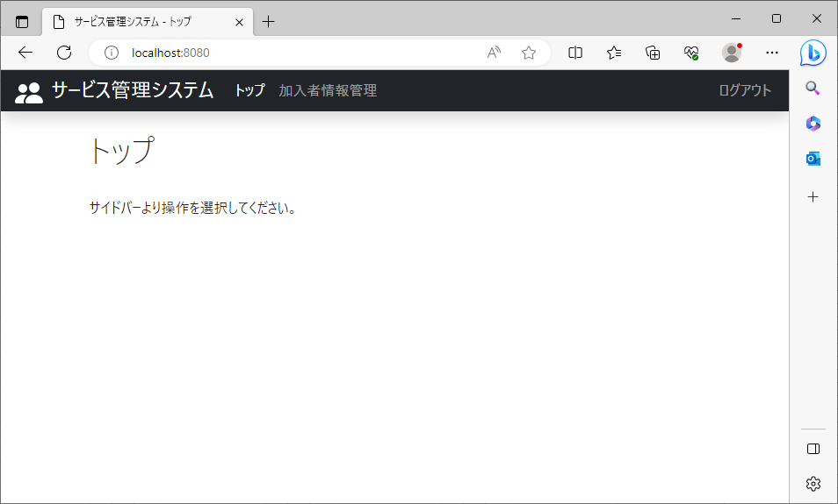
2023/08/02作成

 | ログイン直後のトップページ

2
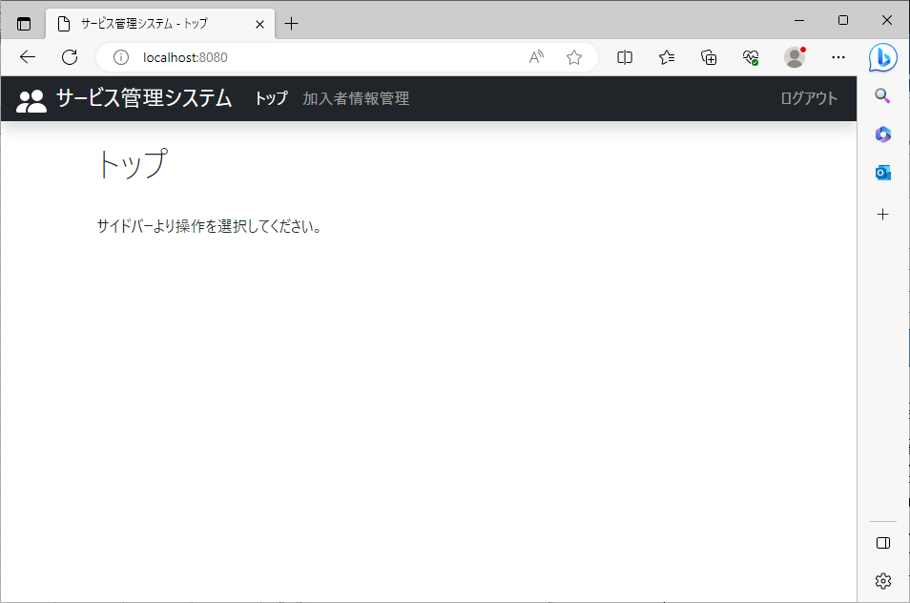
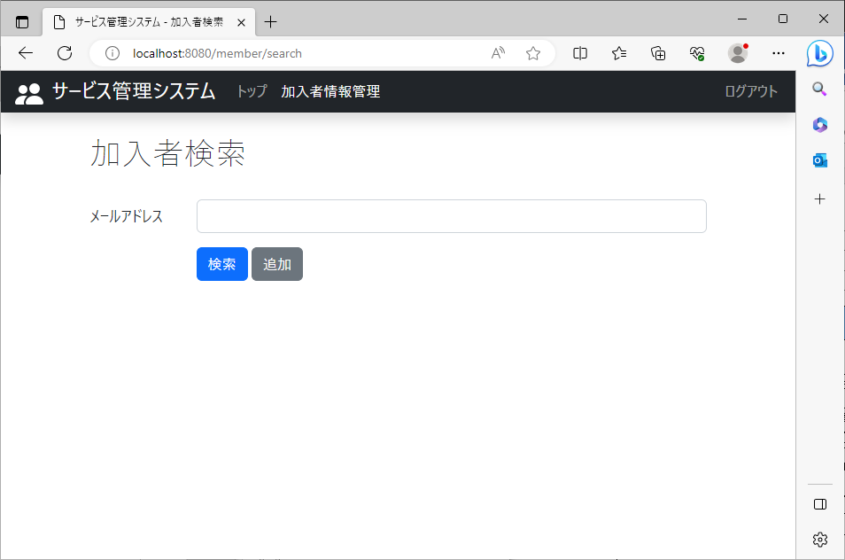
2023/08/02作成

 | ログインページ以外に必ずログアウトリンクを表示

 |  | ログイン後のトップ画面 | ログイン後の加入者情報管理画面

3
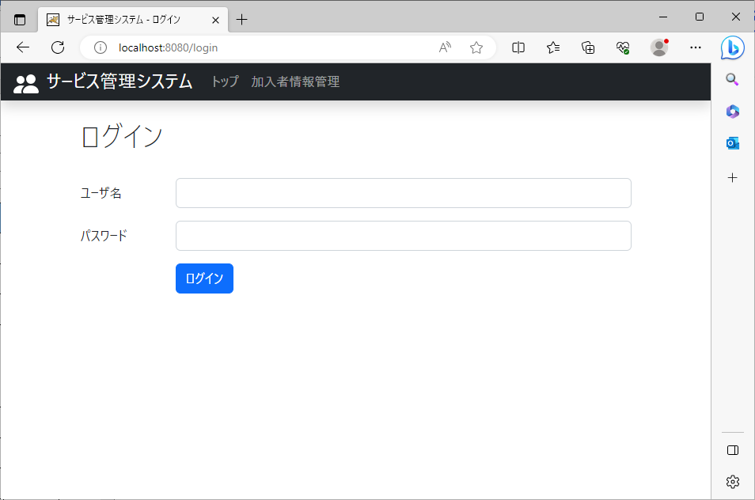
2023/08/02作成

 | ログアウトリンクをクリックしたとき

 |  | ログアウト前の画面 | ログアウト後の画面

4

2023/08/02作成

 | ログアウト処理

 |  | ログインページのナビバーのメニューをクリックして、ログインページが表示される。

